прайс
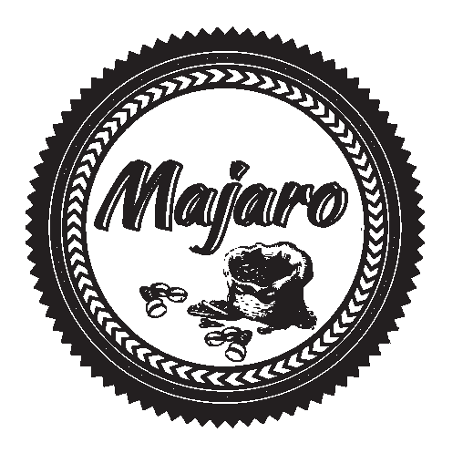
 | ООО "МАДЖАРО"
 | г.Санкт-Петербург
 | +7 (812) 441-37-56
 | +7 (911) 821-77-89
 | 8-800-700-09-51
 | http://majaro.ru/

Наименование блендов | Цена с НДС
 | розница
 | 250гр | 500гр | 1кг
Forte light | 155 | 279 | 532
Forte | 161 | 285 | 542
Amaro | 166 | 296 | 564
Vending Premium | 177 | 366 | 697
Espresso Bar | 225 | 397 | 756
Cremo Bar | 225 | 404 | 770
Extra Bar | 236 | 426 | 812
Corona Reale | 278 | 503 | 958
Gold | 332 | 701 | 1336
100% Арабика. Моносорта | розница
 | 250гр | 500гр | 1кг
Drugar Uganda 100% Arabica | 177 | 372 | 708
Bugisu Uganda 100% Arabica | 221 | 463 | 882
Sidamo Ethiopia 100% Arabica | 317 | 664 | 1265
Santos Brasil 100% Arabica | 210 | 441 | 840
Tarrazu Costa Rika 100% Arabica | 317 | 664 | 1265
Supremo Columbia 100% Arabica | 232 | 486 | 926
Nicaragua 100% Arabica | 248 | 520 | 990
Guatemala 100% Arabica | 261 | 548 | 1044
Kenya АА 100% Arabica | 412 | 866 | 1649
Brasil Burbon 100% Arabica | 324 | 680 | 1296
Ethiopia Yirgacheffe 100% Arabica | 335 | 703 | 1339
Tanzania АА 100% Arabica | 232 | 486 | 925
Maragogype Columbia 100% Arabica | 399 | 838 | 1596
Maragogype Nicaragua 100% Arabica | 412 | 866 | 1649
Maragogype Mexico 100% Arabica | 415 | 872 | 1661
Decaf 100% Arabica без кофеина | 314 | 659 | 1255
КОФЕ для вендинга | мелкий опт
Vending Destra |  |  | 390
Vending Caldo |  |  | 405

описание
Бленды. Моносорта | Инфо
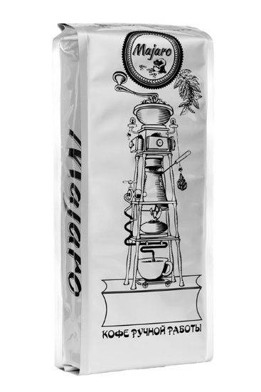
Forte light | Крепкая ароматная смесь, светлой обжарки, с большим содержанием робусты. Может использоваться для приготовления любым способом. Благодаря светлой обжарке удается почувствовать полностью все нотки вкуса.
Forte | Крепкий и ароматный, с повышенным содержанием кофеина. Лидер продаж в сфере вендинга. Прекрасно проваривается на любом виде кофейных аппаратов. Дает насыщенный вкус и красивую пенку.
Amaro | Прекрасная смесь арабики и робусты средней обжарки. Самый популярный сорт! Вкусный, бодрящий. В зависимости от способа заваривания может раскрыться самым удивительным образом. На рожковой или автоматической кофемашине напиток будет очень ароматным, с плотной крема и элегантной кислинкой. При заваривании в турке и кофеварке кофе будет очень насыщенным, с густым вкусом. Вариант утреннего кофе.
Vending Premium | Премиальная эспрессо смесь для вендинговых аппаратов и кофемашин. Средняя обжарка. Насыщенный вкус и аромат, с малозаметной кислинкой, с фруктовыми нотками.
Espresso Bar | Смесь отборных высокогорных сортов арабики. Самая идеальная классическая смесь для приготовления эспрессо — яркий , дерзкий, с приятными древесными нотками и легкой кислинкой. Понравится всем ценителям настоящего эспрессо с густой пенкой.
Cremo Bar | Кофе средней обжарки – имеет густой, насыщенный, сбалансированный вкус с ярким ароматом и шоколадно-карамельным послевкусием. Лидер продаж в сфере HoReCa. Приготовлен по классическому рецепту эспрессо-смеси. Не уступает в качестве любому премиальному европейскому бренду. Прекрасно подойдет для профессиональных и автоматических кофейных машин.
Extra Bar | Предназначена для приготовления нежного эспрессо с мягким и очень уравновешенным бархатистым вкусом и нежным ароматом, легкой и приятной кислинкой, сбалансированным вкусом фруктов и цветов и незабываемым медовым оттенком.
Corona Reale | Ярко выраженный , насыщенный и сбалансированный аромат с нотками грецкого ореха и сухих специй. Изысканный , насыщенный , чистый вкус с приятной нежной кислинкой.
Gold | Премиальный бленд четырех видов арабики, средняя обжарка. Включает в себя отборные сорта арабики из Южной Америки и Африки. Идеальна для приготовления в кофемашине. Отличается густой крема, сбалансированным вкусом, насыщенностью и легким цитрусовым послевкусием.
100% Арабика. Моносорта.
Drugar Uganda | идеальное сочетание качества и цены для любителей 100% арабики. Сорт сухой обработки. Отличается насыщенностью и фруктовым ароматом. Крепкий, гармоничный вкус доставит вам истинное удовольствие.
Bugisu Uganda | Настоящая жемчужина среди африканского кофе. Отличается бархатным вкусом и насыщенным ароматом. Можно пить в любое время дня. Прекрасный вариант для кофе с десертом или кофе с коньяком.
Sidamo Ethiopia | Невероятно яркий и мягкий вкус. Один из лучших сортов арабики. Очень советуем попробовать!
Santos Brasil | Оттенки жареных орехов и какао.
Tarrazu Costa Rika | Мягкий кофе с оттенком тропических фруктов и легким ореховым оттенком.
Supremo Columbia | Колумбия Супремо отличает ярко выраженная цитрусовая нота, напоминающая вкус апельсина или лайма. Так же в букете вкуса присутствует карамельная сладость и нотки какао. Колумбия Супремо — это сбалансированный сорт свежеобжаренного кофе с долгим насыщенным послевкусием.
Nicaragua | лучший из лучших никарагуанских кофе, наполненный богатым и нежным ароматом. Обладает уникальным длительным послевкусием, высокой насыщенностью и сладостью во вкусе. Во вкусе чувствуются цитрусовая кислинка, хлебные нотки, с легким, терпко-сладким шоколадным оттенком, а так же нотками специй и перца во вкусе. Кофе выращивается на плантациях, которые находятся на высоте от 1200 до 1400 метров в Матагальпе и Хинотеге. Кофейные деревья растут под защитой лесных кедровых и кипарисовых массивов, защищая их от солнечных лучей. Все кофейные зерна собираются вручную и обрабатываются мокрым способом. Это отличный выбор, для любителей нежного и одновременно насыщенного кофе.
Guatemala | премиальный сорт с плантаций Гватемалы Удивительно сбалансированный, специально для любителей классики, вкус этого кофе насыщенный, с нотками шоколада, пряностей, ванили, зеленого яблока. Приятная терпкость горького шоколада. Послевкусие — карамельно-шоколадное. Элегантный вкус в котором растворяешься и чувствуешь себя частичкой чудесного круговорота жизни! Этот кофе открывает вас миру, а мир — для вас!
Kenya АА | Лучшая африканская Арабика. Кофе отличного качества, имеет прекрасный сбалансированный вкус с легкой кислинкой. Отличается характерным полным насыщенным винным вкусом кенийского кофе. Во вкусе отсутствует лишняя горчинка, аромат — яркий, насыщенный, ощущаются карамельные тона и устойчивое послевкусие. Данный кофе высоко ценится специалистами как характерный африканский высококачественный сорт.
Brasil Burbon | Этот сорт обладает продолжительным приятным послевкусием с древесно-табачными нотками. Напиток из данных зерен выходит душистым, с шоколадно-ореховым оттенком, пропитанной горчинкой и лишь едва схватываемой кислинкой.
Ethiopia Yirgacheffe | Эфиопия Ергачиф это 100% арабика которую относят к мягким сортам кофе. Кофе характеризуется прекрасным букетом с мягким винным ароматом и легкой кислинкой. Имеет нежный фруктово-шоколадный вкус с мягкой горчинкой и оттенком острых специй. Богатый настой с дымным привкусом, в котором ощущаются цветочные нотки.
Tanzania АА | АА – это высший сорт кофе по классификации в этой стране. Сладкий вкус с нотками ягод и шоколада. Способ обработки – мытый, с последующей сушкой на солнце. Как и большинство африканского кофе, его можно считать органическим. Фермеры либо не верят в удобрения, либо не могут его купить.
Maragogype Brasil | Присутствуют ореховые нотки и сладковатый оттенок. Очень достойная Бразилия, особенно в своей ценовой категории.
Maragogype Columbia | Колумбийская арабика с очень крупным зерном. Очень насыщенный кофе Марагоджип Колумбия имеет яркий, крепкий, густой вкус, выраженный аромат с нотами фруктов и оттенками топленого молока. Зёрна кофе Maragogype Columbia содержат очень мало кофеина.
Maragogype Nicaragua | Один из самых крупных сортов Марагоджипа. Кофе Марагоджип Никарагуа известен ярким и насыщенным вкусом, который переходит в продолжительное послевкусие. Nicaragua Maragogype достаточно крепкий кофе дающий заряд бодрости на целый день.
Maragogype Mexico | Есть мнение, что именно на юге Мексики выращивают самый лучший Марагоджип. Во вкусе кофе Марагоджип Мексика можно проследить цветочные и сливочные оттенки. Ароматный, сбалансированный напиток с карамельным послевкусием. Купите кофе Mexico Maragogype с доставкой по Москве в нашем магазине.ый день.
Decaf 100% Arabica без кофеина | Под понятием водный декаф (Water Decaf) подразумевают кофе, очищенный от кофеина при помощи водного, или, как его ещё называют, швейцарского процесса. Зёрна арабики очищенные от кофеина. Если по каким-либо причинам употреблять кофе с большим содержанием кофеина Вам не желательно, рекомендуем купить кофе Декаф – это кофе в зёрнах очищенный от кофеина водным способом. Декофеинизированный кофе имеет свой оригинальный вкус с заметной кислинкой..
Кофе для вендинга
Vending Destra | эспрессо смесь зернового кофе разработана специально для вендинговых аппаратов, смесь арабики и робусты, уровень обжарки: средний; упаковка: 1 кг.
Vending Caldo | эспрессо смесь зернового кофе разработана специально для вендинговых аппаратов: смесь арабики и робусты, уровень обжарки: средний, упаковка: 1 кг.

